8016
Chcete-li vypočítat rozteč otvorů pro montáž lamel, doplňte do tabulky "výšku profilu UT" a požadovaný počet lamel v profilu "U" nebo "UT".
Po zadání hodnot se v tabulce zobrazí vypočítané hodnoty rozteče otvorů a překrytí lamel [mm].
U výplně AL-J8016 použijeme pro vyznačení otvorů a upevnění lamel k profilům AL-U21 a AL-UT21 střední drážku, na které vyznačíme otvory podle hodnot z tabulky pro zvolený počet lamel a výšku profilů AL-U21 a AL-UT21.
V tabulce vyberte vypočtené hodnoty ze sloupce "Drážka" a označte otvory v příslušné drážce až po poslední lamelu. Otvory se vyznačují od začátku profilu "U" nebo "UT".
Doplňte hodnoty
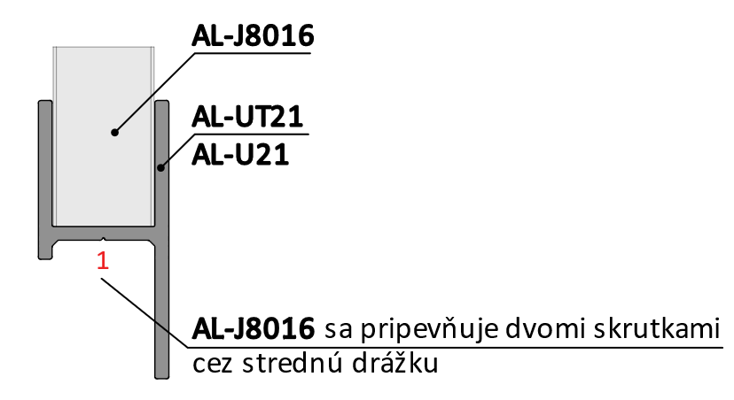
Při instalaci lamel AL-J8016 není nutné při označování otvorů rozlišovat mezi pravým a levým profilem "U" a "UT".
 |  | 2000
Výška "UT" profilu | [mm] |  |  |  |  |  |  | konštanty | Výška | Prekrytie | mm | -40.0
Počet lamiel | [ks ] | 17 |  |  |  |  |  | výška lamely | 80 | Prekrytie | mm | 40.0
 |  |  |  |  |  |  |  | 80 | 200
 |  |  |  |  |  |  |  | výška prvej diery | 320
 |  |  |  |  |  |  |  | 23.83 | 440
 |  |  |  |  |  |  |  | ku dalsej diere | 560
 | Diery v drážkach |  |  |  |  |  |  | 32.4 | 680
 |  |  |  |  |  |  |  | maximálne prekrytie | 800
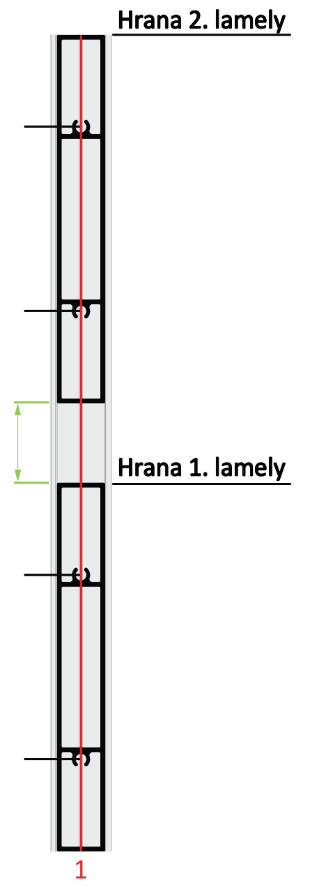
Lamela | Drážka 1/3(mm) | Drážka 3/1(mm) |  |  |  |  |  | -0.001 | 920
1 | 24 | 56 |  |  |  |  |  |  | 1040
2 | 144 | 176 |  |  |  |  |  |  | 1160
3 | 264 | 296 | 176 |  |  |  |  |  | 1280
4 | 384 | 416 |  |  |  |  |  |  | 1400
5 | 504 | 536 |  |  | Kód |  | Kód |  | 1520
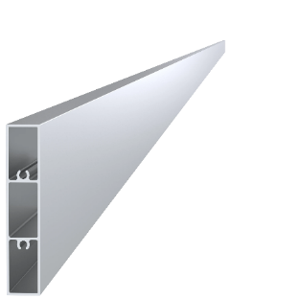
6 | 624 | 656 |  |  | AL-UT21-6 | AL-U21-6 | AL-J8016 |  | 1640
7 | 744 | 776 |  |  |  |  |  |  | 1760
8 | 864 | 896 |  |  |  |  |  |  | 1880
9 | 984 | 1016 |  |  |  |  |  |  | 2000
10 | 1104 | 1136 |  |  |  |  |  |  | 2120
11 | 1224 | 1256 |  |  |  |  |  |  | 2240
12 | 1344 | 1376 | 144 |  |  |  |  |  | 2360
13 | 1464 | 1496 |  |  |  |  |  |  | 2480
14 | 1584 | 1616 |  |  | Dĺžka (výška) |  | Počet |  | 2600
15 | 1704 | 1736 |  |  | 2000mm |  | 17ks |  | 2720
16 | 1824 | 1856 | 56 |  |  |  |  |  | 2840
17 | 1944 | 1976 |  |  |  |  |  |  | 2960
18 | 2064 | 2096 |  |  |  |  |  |  | 3080
19 | 2184 | 2216 |  |  |  |  |  |  | 3200
20 | 2304 | 2336 |  |  | Kód
Reálny (vypočítany) rozostup
21 | 2424 | 2456 | 24 |  | Pre „UT“ profil | Pre „U“ profil
22 | 2544 | 2576 |  |  | E1-3S4.2x19 | E1-4S4.2x19
23 | 2664 | 2696 |  | 40.0
24 | 2784 | 2816
25 | 2904 | 2936
26 | 3024 | 3056 |  | Poznámka
27 | 3144 | 3176

 |  |  |  |  | Počet
 |  |  |  |  | 68ks

